상품제안서
화백 한글장바구니 - 라-[일시품절] | 상품코드: F22598

 |  |  |  |  |  |  | 02-412-0044 | www.easy1.co.kr
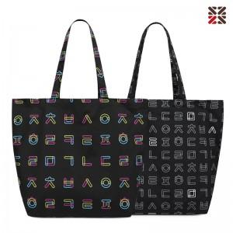

【상세/제작정보】 | 아름다운 한글의 조형미를 활용한 한글 패턴 장바구니

【인쇄/포장옵션】 | 실크 / 포장불가능

【공급단가】 | 수량 | 200~ | 500~ | 1,000~ | 3,000~ | 5,000~
*VAT별도 | 단가 | 6,300원 | 6,070원 | 5,850원 | 5,620원 | 5,400원

【상품 URL】 | https://dev.easy1.co.kr:443/src/goods_detail.php?gdno=22598

